表格2
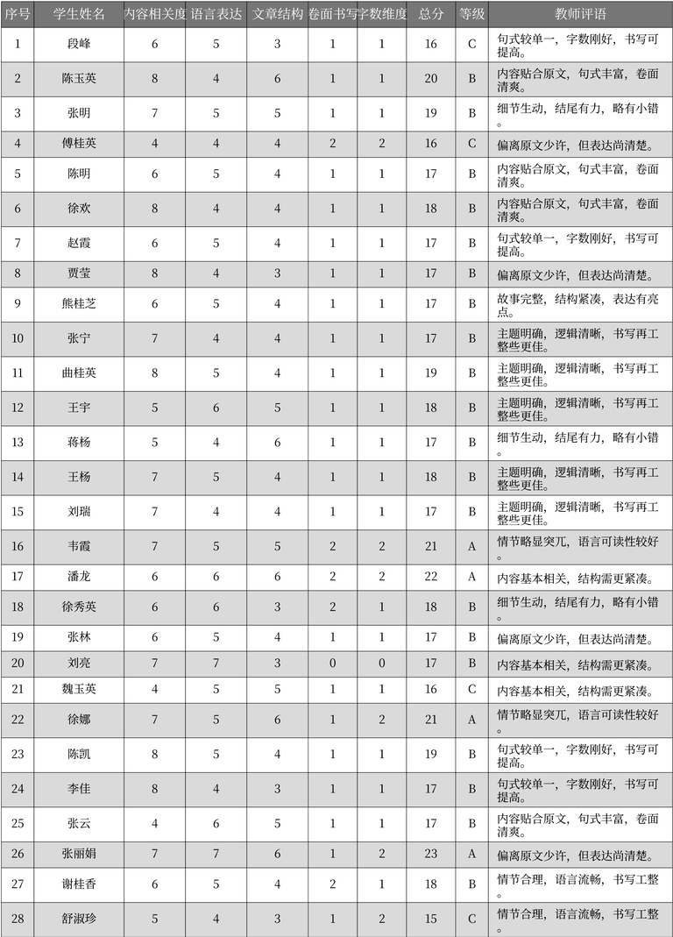
序号 | 学生姓名 | 内容相关度 | 语言表达 | 文章结构 | 卷面书写 | 字数维度 | 总分 | 等级 | 教师评语 | 表格名
1 | 段峰 | 6 | 5 | 3 | 1 | 1 | 16 | C | 句式较单一，字数刚好，书写可提高。 | 学生作文评分表
2 | 陈玉英 | 8 | 4 | 6 | 1 | 1 | 20 | B | 内容贴合原文，句式丰富，卷面清爽。 | 学生作文评分表
3 | 张明 | 7 | 5 | 5 | 1 | 1 | 19 | B | 细节生动，结尾有力，略有小错。 | 学生作文评分表
4 | 傅桂英 | 4 | 4 | 4 | 2 | 2 | 16 | C | 偏离原文少许，但表达尚清楚。 | 学生作文评分表
5 | 陈明 | 6 | 5 | 4 | 1 | 1 | 17 | B | 内容贴合原文，句式丰富，卷面清爽。 | 学生作文评分表
6 | 徐欢 | 8 | 4 | 4 | 1 | 1 | 18 | B | 内容贴合原文，句式丰富，卷面清爽。 | 学生作文评分表
7 | 赵霞 | 6 | 5 | 4 | 1 | 1 | 17 | B | 句式较单一，字数刚好，书写可提高。 | 学生作文评分表
8 | 贾莹 | 8 | 4 | 3 | 1 | 1 | 17 | B | 偏离原文少许，但表达尚清楚。 | 学生作文评分表
9 | 熊桂芝 | 6 | 5 | 4 | 1 | 1 | 17 | B | 故事完整，结构紧凑，表达有亮点。 | 学生作文评分表
10 | 张宁 | 7 | 4 | 4 | 1 | 1 | 17 | B | 主题明确，逻辑清晰，书写再工整些更佳。 | 学生作文评分表
11 | 曲桂英 | 8 | 5 | 4 | 1 | 1 | 19 | B | 主题明确，逻辑清晰，书写再工整些更佳。 | 学生作文评分表
12 | 王宇 | 5 | 6 | 5 | 1 | 1 | 18 | B | 主题明确，逻辑清晰，书写再工整些更佳。 | 学生作文评分表
13 | 蒋杨 | 5 | 4 | 6 | 1 | 1 | 17 | B | 细节生动，结尾有力，略有小错。 | 学生作文评分表
14 | 王杨 | 7 | 5 | 4 | 1 | 1 | 18 | B | 主题明确，逻辑清晰，书写再工整些更佳。 | 学生作文评分表
15 | 刘瑞 | 7 | 4 | 4 | 1 | 1 | 17 | B | 主题明确，逻辑清晰，书写再工整些更佳。 | 学生作文评分表
16 | 韦霞 | 7 | 5 | 5 | 2 | 2 | 21 | A | 情节略显突兀，语言可读性较好。 | 学生作文评分表
17 | 潘龙 | 6 | 6 | 6 | 2 | 2 | 22 | A | 内容基本相关，结构需更紧凑。 | 学生作文评分表
18 | 徐秀英 | 6 | 6 | 3 | 2 | 1 | 18 | B | 细节生动，结尾有力，略有小错。 | 学生作文评分表
19 | 张林 | 6 | 5 | 4 | 1 | 1 | 17 | B | 偏离原文少许，但表达尚清楚。 | 学生作文评分表
20 | 刘亮 | 7 | 7 | 3 | 0 | 0 | 17 | B | 内容基本相关，结构需更紧凑。 | 学生作文评分表
21 | 魏玉英 | 4 | 5 | 5 | 1 | 1 | 16 | C | 内容基本相关，结构需更紧凑。 | 学生作文评分表
22 | 徐娜 | 7 | 5 | 6 | 1 | 2 | 21 | A | 情节略显突兀，语言可读性较好。 | 学生作文评分表
23 | 陈凯 | 8 | 5 | 4 | 1 | 1 | 19 | B | 句式较单一，字数刚好，书写可提高。 | 学生作文评分表
24 | 李佳 | 8 | 4 | 3 | 1 | 1 | 17 | B | 句式较单一，字数刚好，书写可提高。 | 学生作文评分表
25 | 张云 | 4 | 6 | 5 | 1 | 1 | 17 | B | 内容贴合原文，句式丰富，卷面清爽。 | 学生作文评分表
26 | 张丽娟 | 7 | 7 | 6 | 1 | 2 | 23 | A | 偏离原文少许，但表达尚清楚。 | 学生作文评分表
27 | 谢桂香 | 6 | 5 | 4 | 2 | 1 | 18 | B | 情节合理，语言流畅，书写工整。 | 学生作文评分表
28 | 舒淑珍 | 5 | 4 | 3 | 1 | 2 | 15 | C | 情节合理，语言流畅，书写工整。 | 学生作文评分表

